仕切
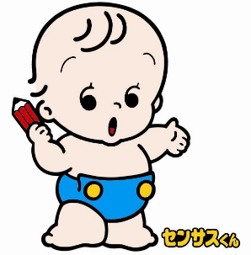
C 国勢調査

国勢調査は、日本国内の人口、世帯、就業者からみた産業構造などの状況を地域別に明らかにする統計を得るために行われる、国の最も基本的な統計調査です。国勢調査から得られる各種統計は、国や地方公共団体における各種の行政施策を立案するための基礎資料として用いられることはもとより、国民の共有財産として研究・教育活動、経済活動など幅広い分野で利用されます。

- 34 -
２４ 年齢（各歳）、男女別人口(つづき）
 |  |  |  |  | （令和２年１０月１日現在）
年齢 | 総数 | 男 | 女 | 年齢 | 総数 | 男 | 女
50～54 | 19,021 | 9,679 | 9,342 | 75～79 | 13,705 | 6,149 | 7,556
50 | 4,096 | 2,076 | 2,020 | 75 | 2,421 | 1,120 | 1,301
51 | 4,138 | 2,056 | 2,082 | 76 | 2,917 | 1,308 | 1,609
52 | 3,938 | 2,036 | 1,902 | 77 | 2,815 | 1,244 | 1,571
53 | 3,830 | 1,980 | 1,850 | 78 | 2,863 | 1,290 | 1,573
54 | 3,019 | 1,531 | 1,488 | 79 | 2,689 | 1,187 | 1,502

55～59 | 15,949 | 8,174 | 7,775 | 80～84 | 10,481 | 4,596 | 5,885
55 | 3,685 | 1,897 | 1,788 | 80 | 2,416 | 1,088 | 1,328
56 | 3,335 | 1,710 | 1,625 | 81 | 2,016 | 878 | 1,138
57 | 3,155 | 1,632 | 1,523 | 82 | 2,040 | 923 | 1,117
58 | 2,967 | 1,504 | 1,463 | 83 | 2,034 | 867 | 1,167
59 | 2,807 | 1,431 | 1,376 | 84 | 1,975 | 840 | 1,135

60～64 | 13,061 | 6,477 | 6,584 | 85～89 | 6,547 | 2,483 | 4,064
60 | 2,747 | 1,392 | 1,355 | 85 | 1,683 | 718 | 965
61 | 2,710 | 1,355 | 1,355 | 86 | 1,435 | 554 | 881
62 | 2,605 | 1,291 | 1,314 | 87 | 1,286 | 451 | 835
63 | 2,457 | 1,209 | 1,248 | 88 | 1,097 | 393 | 704
64 | 2,542 | 1,230 | 1,312 | 89 | 1,046 | 367 | 679

65～69 | 13,804 | 6,640 | 7,164 | 90～94 | 2,883 | 833 | 2,050
65 | 2,517 | 1,206 | 1,311 | 90 | 825 | 243 | 582
66 | 2,517 | 1,267 | 1,250 | 91 | 686 | 212 | 474
67 | 2,700 | 1,331 | 1,369 | 92 | 565 | 169 | 396
68 | 2,943 | 1,391 | 1,552 | 93 | 437 | 122 | 315
69 | 3,127 | 1,445 | 1,682 | 94 | 370 | 87 | 283

70～74 | 16,556 | 7,608 | 8,948 | 95～99 | 786 | 148 | 638
70 | 3,334 | 1,581 | 1,753 | 95 | 262 | 57 | 205
71 | 3,645 | 1,717 | 1,928 | 96 | 194 | 41 | 153
72 | 3,705 | 1,651 | 2,054 | 97 | 134 | 23 | 111
73 | 3,532 | 1,597 | 1,935 | 98 | 108 | 10 | 98
74 | 2,340 | 1,062 | 1,278 | 99 | 88 | 17 | 71
 |  |  |  | 100～ | 120 | 16 | 104
 |  |  |  | 不詳 | 1,994 | 1,236 | 758
 |  |  |  | 総数 | 242,389 | 117,608 | 124,781

平成１２年国勢調査 年齢別人口
 | '- 34 -'!#REF! | '- 34 -'!#REF!
 | 1 | 1

- 35 -
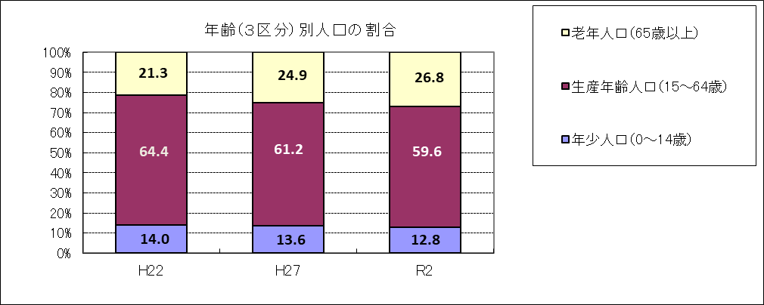
２５ 年齢（３区分）、男女別人口及び世帯数の推移
 |  |  |  |  |  | （各年１０月１日現在）
 |  | 平成22年 | 平成27年 | 令和２年 | 総数に 占める割合(%) | 平成２７年～令和２年の増減数 | 平成２７年～令和２年の増減率(%)
人口総数 |  | 235,081 | 239,348 | 242,389 | - | 3,041 | 1.3
 | 男 | 115,245 | 116,894 | 117,608 | 48.5 | 714 | 0.6
 | 女 | 119,836 | 122,454 | 124,781 | 51.5 | 2,327 | 1.9
 | 年少人口（0～14歳） | 32,813 | 32,593 | 31,061 | 12.8 | △ 1,532 | △ 4.7
 | 男 | 16,602 | 16,545 | 15,857 | 6.5 | △ 688 | △ 4.2
 | 女 | 16,211 | 16,048 | 15,204 | 6.3 | △ 844 | △ 5.3
 | 生産年齢人口（15～64歳） | 151,477 | 146,393 | 144,452 | 59.6 | △ 1,941 | △ 1.3
 | 男 | 75,899 | 73,462 | 72,042 | 29.7 | △ 1,420 | △ 1.9
 | 女 | 75,578 | 72,931 | 72,410 | 29.9 | △ 521 | △ 0.7
 | 老年人口（65歳以上） | 50,189 | 59,592 | 64,882 | 26.8 | 5,290 | 8.9
 | 男 | 22,361 | 26,375 | 28,473 | 11.7 | 2,098 | 8.0
 | 女 | 27,828 | 33,217 | 36,409 | 15.0 | 3,192 | 9.6

世帯総数 |  | 93,445 | 97,951 | 102,532 | - | 4,581 | 4.7
 | 一般世帯 | 93,356 | 97,817 | 102,364 | 99.8 | 4,547 | 4.6
 | 施設等の世帯 | 89 | 134 | 168 | 0.2 | 34 | 25.4
資料：国勢調査
（注）１ 「人口総数」には「年齢不詳」を含むため、年齢別人口の合計とは一致しません。
２ 「一般世帯」とは、住居と生計を共にしている人々の集まり又は一戸を構えて住んでいる単身者、会社・官公庁などの
寄宿舎、独身寮などに居住している単身者などの世帯をいいます。

- 56 -
年齢（各歳）別人口【男】
 | Ｈ２２男 | Ｒ２男
０～４ | 5204 | 4654
５～９ | 5655 | 5533
１０～１４ | 5743 | 5670
１５～１９ | 5542 | 5699
２０～２４ | 5753 | 5502
２５～２９ | 6271 | 4822
３０～３４ | 8009 | 5540
３５～３９ | 10220 | 7011
４０～４４ | 9666 | 8739
４５～４９ | 8325 | 10399
５０～５４ | 6632 | 9679
５５～５９ | 7013 | 8174
６０～６４ | 8468 | 6477
６５～６９ | 7400 | 6640
７０～７４ | 6217 | 7608
７５～７９ | 4464 | 6149
８０～８４ | 2671 | 4596
８５～８９ | 1123 | 2483
９０～９４ | 392 | 833
９５～９９ | 85 | 148
１００～ | 9 | 16

（注）年齢不詳は除いています。

年齢（各歳）別人口【女】
 | Ｈ２２女 | Ｒ２女
０～４ | 5205 | 4428
５～９ | 5529 | 5236
１０～１４ | 5477 | 5540
１５～１９ | 5359 | 5760
２０～２４ | 5402 | 5567
２５～２９ | 6317 | 4967
３０～３４ | 7948 | 5563
３５～３９ | 10136 | 7413
４０～４４ | 9198 | 8846
４５～４９ | 7812 | 10593
５０～５４ | 6670 | 9342
５５～５９ | 7374 | 7775
６０～６４ | 9362 | 6584
６５～６９ | 8167 | 7164
７０～７４ | 6684 | 8948
７５～７９ | 5336 | 7556
８０～８４ | 3798 | 5885
８５～８９ | 2376 | 4064
９０～９４ | 1090 | 2050
９５～９９ | 329 | 638
１００～ | 48 | 104

（注）年齢不詳は除いています。

